每级返利比例一致
佣金返利规则
每层佣金返利比例相同 | 按照游戏属性区分不同的税收比率
1、每个玩家返利=1级返利+2级返利+…+N级返利
2、每级返利=对应下线的游戏中产生的税收*30%
3、税收为游戏中产生的下注量或者打码量*收税比例
4、不同游戏的税收比例不同：
玩家在捕鱼类、轮盘、slot游戏的税收=游戏中的有效打码量*1.5%
玩家在炸金花、通比牛牛、抢庄牛牛等对局游戏的税收=每局游戏的有效打码量*3%
玩家在百家乐、百人牛牛、红黑、龙虎等押注游戏中的税收=每局游戏的有效打码量*2%
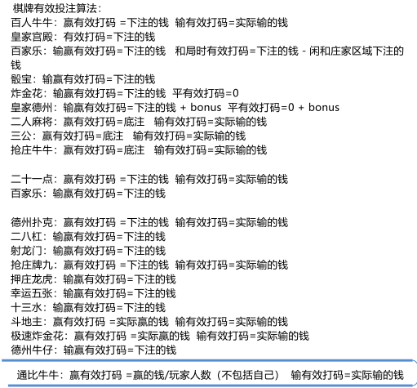
 | 举例：
 | 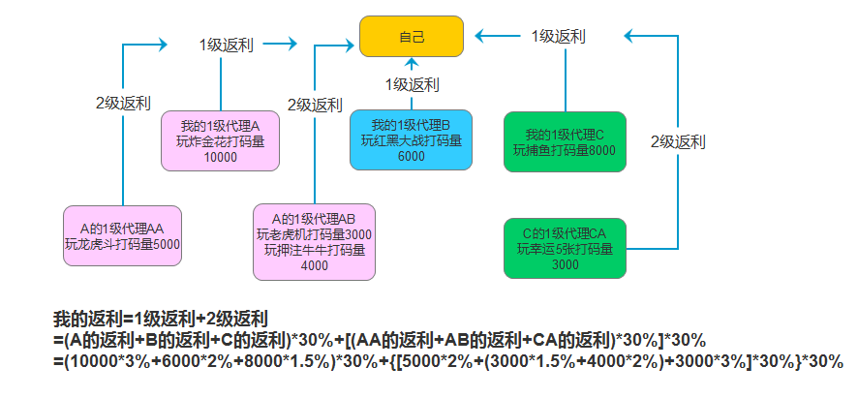

1级下线返利率梯度增加（确定的方案）
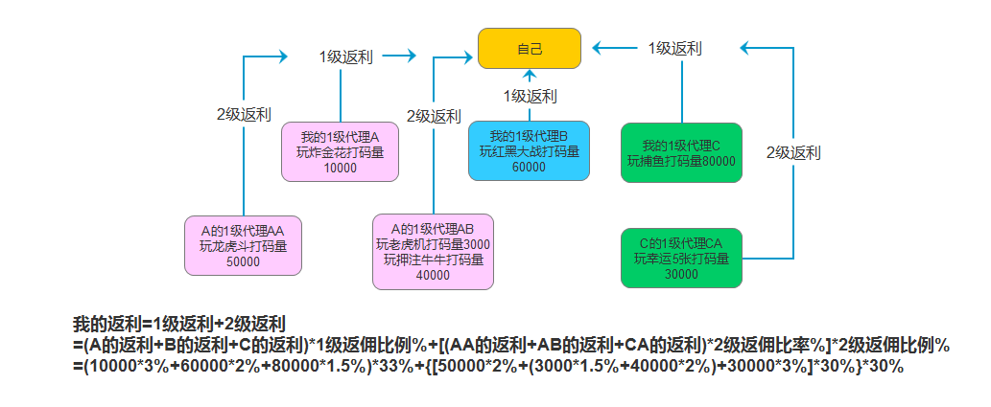
佣金返利规则
2级及以下佣金返利比例相同，1级下级梯度增加 |  | 1级下线打码量总额 | 返利率 | 1级下线更有竞争力，可以刺激用户发展更多1级下线且寻找更有实力的1级下线
1、每个玩家返利=1级返利+2级返利+…+N级返利 |  | X≤2万 | 30%
2、1级下线的返利比率根据下线的打码量不同而不同，返利率表见右 |  | 2万＜X≤10万 | 31%
3、2级或2级以下返利=对应下线的游戏中产生的税收*30% |  | 10万＜X≤50万 | 33%
4、税收为游戏中产生的下注量或者打码量*税收比例 |  | 50万＜X≤300万 | 35%
5、税收比例根据游戏的不同而不同： |  | 300万＜X≤1000万 | 37%
玩家在捕鱼类、轮盘、slot游戏的税收=游戏中的有效打码量*1.5% |  | 1000万＜X | 40%
玩家在炸金花、通比牛牛、抢庄牛牛等对局游戏的税收=每局游戏的有效打码量*3%
玩家在百家乐、百人牛牛、红黑、龙虎等押注游戏中的税收=每局游戏的有效打码量*2%
6、我的1级下线的下线同时要给我的1级下线返利
 | 举例：

1级返佣1级
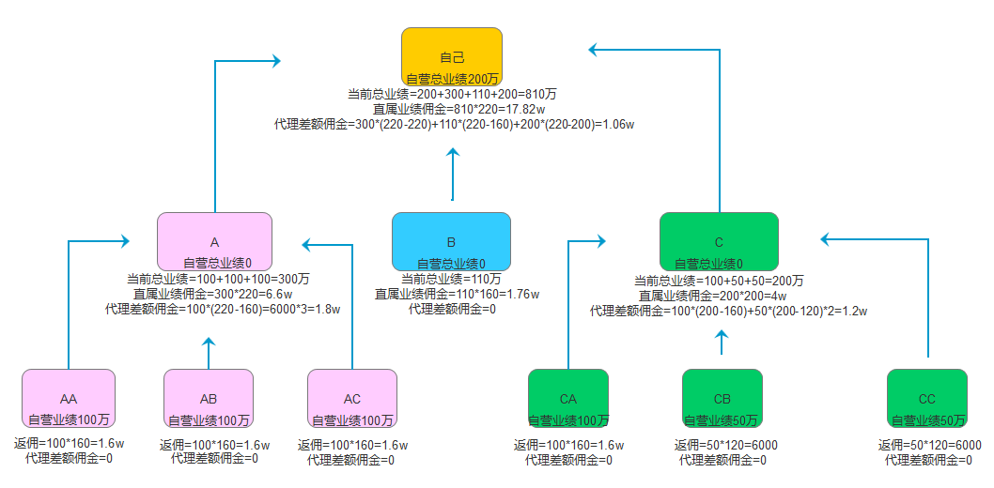
佣金返利规则 | 业绩额度（万） | 日结佣金（/万）
无线代佣金制度，1级返佣1级 | X≤1 | 50
1、佣金是由直属会员业绩产生的佣金+加上代理差额佣金构成的。 2、直属会员业绩产生的佣金=直属业绩*总业绩达到的返佣额度。 3、每个代理差额佣金=代理总业绩*（你总业绩对应的返佣额度-这代理总业绩对用的返佣额度） 4、代理差额佣金举例：不算自推自营流水的情况下，加入你发展了5个代理，每个代理创造30万的业绩，那总业绩为150万，对应的返佣额度查表为180元/万，每个地阿里30万业绩对应的返佣额度是100元/万，存在一个80元的额度差，每个代理给你创造（180-100）*30=2400的佣金，5个代理，就可以拿到12000代理差额佣金 5、无限代模式业绩为日结算，每日12点清零，业绩达到多少按佣金表提。 | 1＜X≤3 | 60
 | 3＜X≤6 | 70
 | 6＜X≤10 | 80
 | 10＜X≤20 | 90
 | 20＜X≤40 | 100
 | 40＜X≤60 | 120
 | 60＜X≤90 | 140
 | 90＜X≤120 | 160
 | 120＜X≤160 | 180
 | 160＜X≤200 | 200
 | 200＜X | 220

举例：

3层梯度分佣
每名用户可发展3级代理
佣金返利规则： |  | 推荐层级 | 返佣比例 | 梯度 | 押注范围 | 押注返佣
1、每个用户可以发展3层代理，每一层代理人数不限。 2、业绩=下级可返佣金*自己所在返佣层级的返佣比例 3、下级可返佣金=1级押注总流水*押注返佣比例*1级返佣比例+2级押注总流水*押注返佣比例*2级返佣比例+3级押注总流水*押注返佣比例*3级返佣比例 |  | 1级 | 50% | 1 | 0＜X≤1000 | 0.00%
 |  | 2级 | 30% | 2 | 1000＜X | 0.50%
 |  | 3级 | 20%

 | 举例：
 | 